注灵系统
注灵系统
通过消耗灵力石，强化指定装备位置，获得额外属性加成。

系统界面

 |  | 器灵图标：灵体状态，每个部位有所区别（通过颜色或形状都行） |  |  |  |  | 显示当前部位器灵名称
 |  | 需要注灵的部位，显示部位名称和当前注灵等级，选中加选中特效。
 |  |  |  |  |  |  |  | 当前注灵的进度

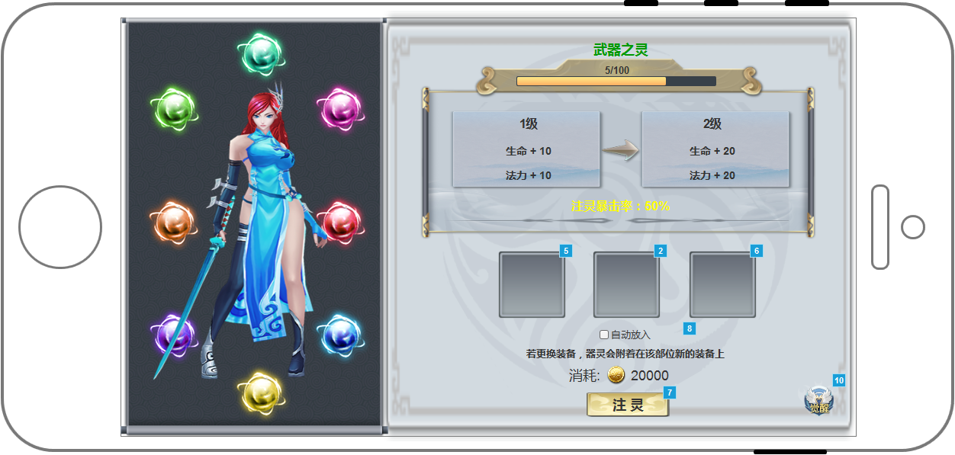

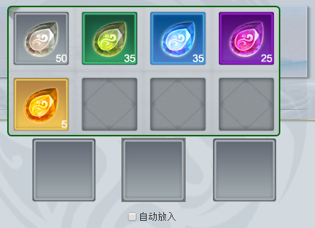

 |  |  |  |  |  |  |  |  | 当前属性和下级属性对比

 |  |  |  |  |  |  |  |  | 注灵暴击概率显示

 |  |  |  |  |  |  |  |  | 点击格子弹出小背包

 |  |  |  |  |  |  |  |  | 注灵的金币消耗

 |  |  |  |  |  |  |  |  |  | WELPQR463

 |  |  |  |  |  |  |  |  | 功能按钮，点击弹出觉醒属性查看弹框

 |  |  |  |  | 点击注灵，消耗当前选中灵石对当前选中部位进行注灵

注灵规则 |  |  |  | 注灵操作 |  |  |  | 注灵动画
总共8个部位可以进行注灵。 |  |  | 每级的数值需求为当前等级。 | 单击注灵进行一次注灵操作。 |  |  |  | 点击注灵后，选中的灵石发光，形成一个小光球，飞入注灵进度条中间渐隐，整个进度条发光，进度条进行增长。
每个部位增加属性读取配置表。 |  |  | 超出的经验继承到下一级。
每个部位注灵每级需要的灵力读取配置表。
灵石增加的灵力读取config表。
每次注灵消耗一个灵石。

相关提示
当前选中灵石数量为0时，点击注灵弹出错误提示：没有灵石。

觉醒属性
 |  |  |  |  |  | 觉醒属性弹框

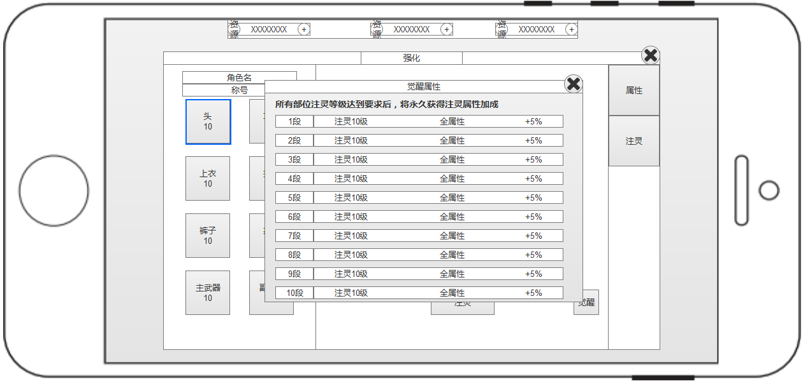

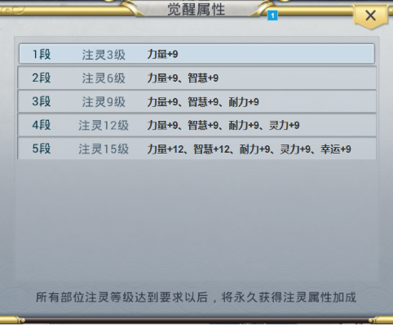

 |  |  |  |  |  |  |  |  | 觉醒信息，激活的加亮显示

觉醒规则
所有部位的注灵等级≥觉醒需求时，激活当前属性。

数值设计
灵石设计为5个品阶： |  | 灵力需求见配置表
白，绿，蓝，紫，橙
对应增加灵力值为：
品阶 | 灵力值
白 | 1
绿 | 5
蓝 | 25
紫 | 125
橙 | 625

图标需求
需要出5个道具图标，底图或道具本身颜色根据白绿蓝紫橙区分。
参考如下：

